出品商品申請書
KITTE大阪 かごしま屋 出品商品申請書
 |  |  |  |  |  |  |  |  |  |  | 令和 |  | 年 | 月 |  | 日
(一社)鹿児島県商工会議所連合会 かごしま屋 御中

 |  |  | 企業等の所在地 |  | 〒 |  | 管理番号 | 事務局で入力

 |  |  | 企業等の名称
 |  |  | 代表者名

JANコード13桁または8桁入力
▼選択（新規・変更）

商品名 |  |  |  |  | ＪＡＮコード有無 (13桁または８桁) | ▼選択 | 桁チェック→ | 0 | 桁
受注から商品発送までの標準日数 |  |  | 日 | １ケースの入数 |  |  | 一括表示ラベル添付
初回最低納品ロット |  | ケース | 最低注文ロット |  |  | ケース
アレルギー表示 該当するものに○ ▼選択 | なし |  |  | そば
 | えび |  |  | 卵
 | かに |  |  | 乳
 | くるみ |  |  | 落花生
 | 小麦
▼プライスカードに記載する価格
保存方法 | ▼選択 |  | 希望小売価格（税込） |  |  | 円
賞味期限 |  | 日 | 希望小売価格（税抜） |  |  | 円
値下げ販売の可否 | ▼選択 | 試食・試飲提供 |  | ▼選択 | 消費税率 8％・10％ | ▼選択
値下げ販売する 場合の割引率 |  | 賞味 期限 |  | 日前 から |  | ％ 引き | 発注点 |  |  | 残り在庫数 |  |  |  |  | 個
 |  | 賞味 期限 |  | 日前 から |  | ％ 引き | 販売期限 賞味期限の |  |  |  |  | 日前迄
 |  | 賞味 期限 |  | 日前 から |  | ％ 引き | 販売期限後の取扱 |  |  | ▼選択
商品サイズ |  |  |  |  | 商品画像
横幅 | 奥行 |  | 高さ
㎝ | ㎝ |  | ㎝
POP用商品 紹介文 (20文字以内) | 文字数カウント |  | 0 | 文字

ホームページ用紹介文 (100文字以内) | 文字数カウント |  | 0 | 文字

※商品画像等は各種広報等で使用する場合がございます

出品申込書・企業概要書
KITTE大阪 かごしま屋 出品申込書・企業概要書

私は、KITTE大阪 かごしま屋への商品出品について、以下のとおり申込みします。

○申込情報 |  |  | ※発注は原則メールで行います
企業等の名称 |  | 管理番号 | ※事務局で入力致します
企業等の所在地 | 〒 | 所属会議所
従業員数 （パート・アルバイト除く） |  | 資本金（千円）
ＴＥＬ |  | ＦＡＸ
受注ご担当者役職 |  | 受注ご担当者メールアドレス
受注ご担当者氏名 |  | 受注ご担当者携帯電話
ビジネス総合保険加入状況 | ※選択してください | PL保険加入状況 | ※選択してください
自社ホームページURL |  | ホームページへのリンク可否 | ※選択してください
自社ネットショップURL |  | ネットショップへのリンク可否 | ※選択してください

適格請求書発行 事業者登録番号 | ※選択してください | 登録番号(13桁)Ｔ-
振込先
金融機関名 |  | 支店名
金融機関コード |  | 支店コード
口座種別 | 普通 | 口座番号
フリガナ 口座名義人

通帳 見開きページ | 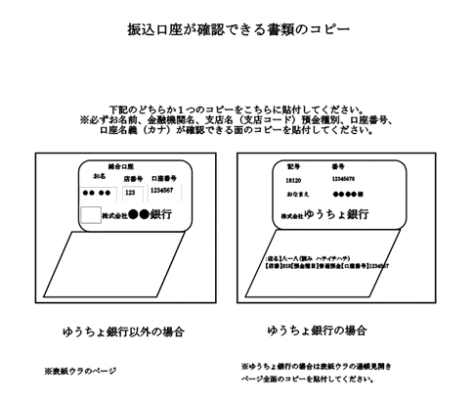

出品商品申請書 (記入例)
 |  |  |  |  |  |  |  |  |  |  |  |  |  |  | 有 | 常温 | 可能 | する | 試食提供 | 8% | ➚選択（新規・変更）
KITTE大阪 かごしま屋 出品商品申請書 |  |  |  |  |  |  |  |  |  |  |  |  |  |  | 無 | 冷蔵 | 不可能 | しない | 廃棄 | 10% | 新規
 |  |  |  |  |  |  |  |  |  |  |  |  |  |  |  | 冷凍 |  |  | 返送(着払い) |  | 変更
(一社)鹿児島県商工会議所連合会 かごしま屋 御中 |  |  |  |  |  |  |  |  |  |  |  |  |  |  | ○

事務局で入力致します
 |  |  | 企業等の所在地 |  | 〒892-0000 |  | 管理番号
 |  |  |  |  | 鹿児島市東千石町1-38
 |  |  | 企業等の名称 |  | 菓子舗かごしま屋
 |  |  | 代表者名 |  | かごしま 太郎

▼選択（新規・変更）
▼選択
JANコード13桁または8桁入力
商品名 | かごしま屋クッキー(プレーン) |  |  |  | ＪＡＮコード有無 (13桁または８桁) | 有 | 桁チェック→ | 13 | 桁 | 1234567891011
受注から商品発送までの標準日数 |  | 3 | 日 | １ケースの入数 | 24個 |  | 一括表示ラベル添付
初回最低納品ロット | 2 | ケース | 最低注文ロット |  | 1 | ケース | 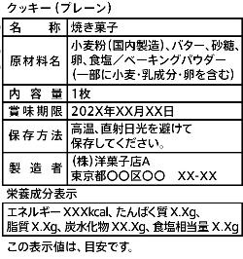 発注点
アレルギー表示 該当するものに○ ▼選択 | なし |  |  | そば
 | えび |  |  | 卵 | ○
 | かに |  |  | 乳 | ○
菓子舗かごしま屋
鹿児島市東千石町1-38
 | くるみ |  |  | 落花生
 | 小麦 | ○
▼選択
▼プライスカードに記載する価格
保存方法 | 常温 |  | 希望小売価格（税込） |  | 108 | 円
▼選択
▼選択
▼選択
賞味期限 | 180 | 日 | 希望小売価格（税抜） |  | 100 | 円
値下げ販売の可否 | する | 試食・試飲提供 |  | する | 消費税率 8％・10％ | 8%
値下げ販売する 場合の割引率 |  | 賞味 期限 | 14 | 日前 から | 20 | ％ 引き | 発注点 |  |  |  | 残り在庫数 |  | 5 | 個
 |  | 賞味 期限 | 7 | 日前 から | 30 | ％ 引き | 販売期限 賞味期限の |  |  |  | 3 | 日前迄
 |  | 賞味 期限 | 3 | 日前 から | 50 | ％ 引き | 販売期限後の取扱 |  |  |  | 試食提供
▼選択
商品サイズ |  |  |  |  | 商品画像
横幅 | 奥行 |  | 高さ
5㎝ | 5㎝ |  | 2㎝
POP用商品 紹介文 (20文字以内) | 文字数カウント |  | 19 | 文字
 | 鹿児島県産の卵と小麦粉を使ったクッキー
ホームページ用紹介文 (100文字以内) | 文字数カウント |  | 89 | 文字
 | 鹿児島県産の卵と小麦粉を使った素材にこだわったクッキーです。香ばしくカリッとした食感が特徴です。第○回鹿児島県新作観光土産品コンクールで最優秀賞を受賞しました。ぜひご賞味下さい。
※商品画像等は各種広報等で使用する場合がございます

